Results
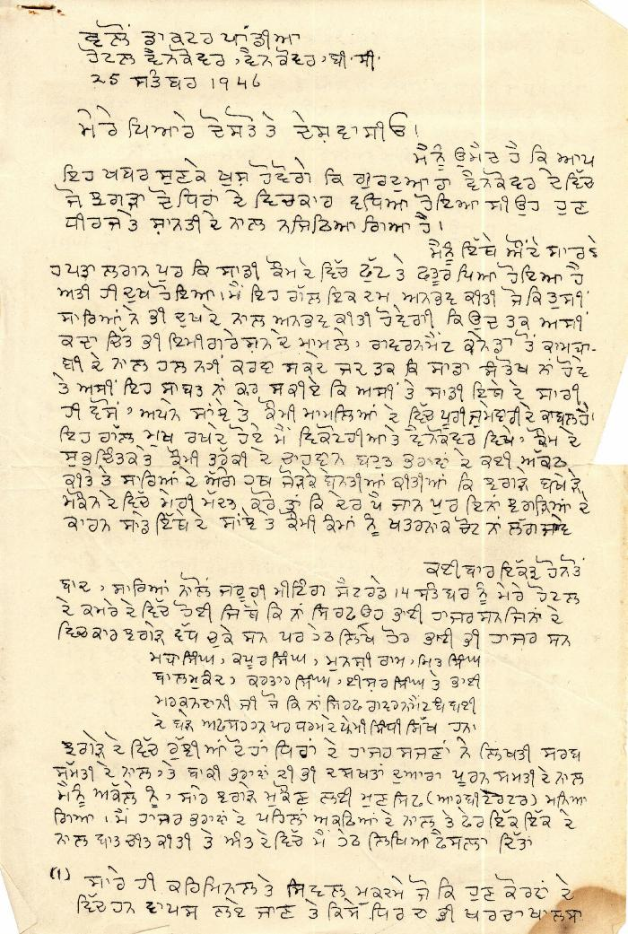
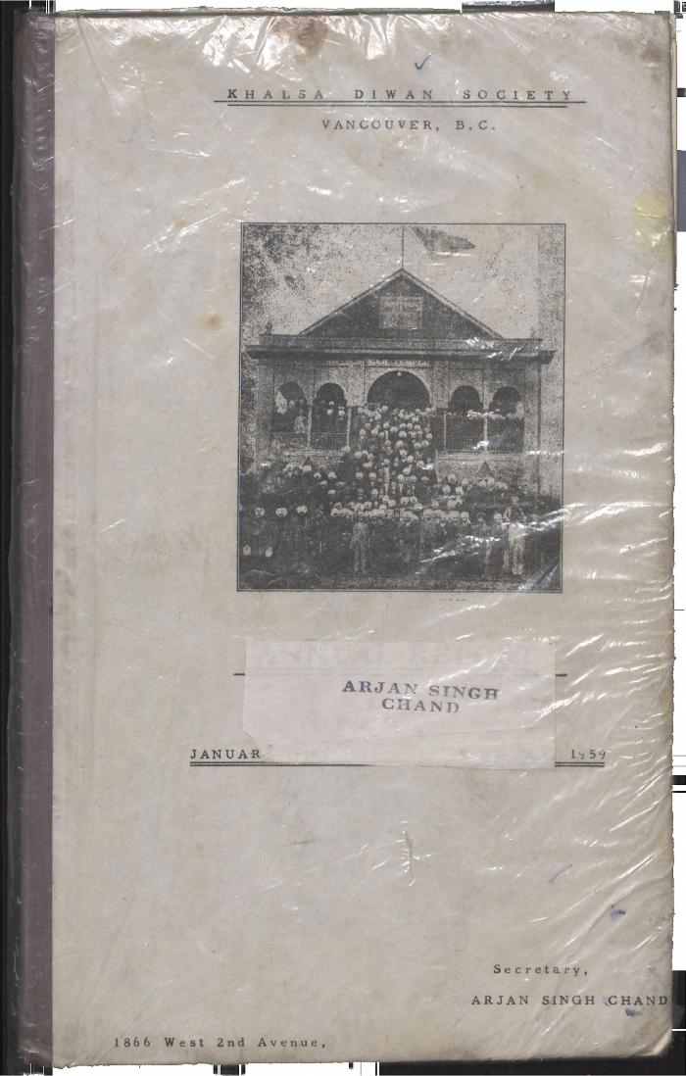
Image | Object | Description | Date
 | [Letter by D. P. Pandia regarding dispute within Khalsa Diwan Society, Vancouver] (2021_07_1888) | This letter details Dr. Pandia's arbitration of charges of embezzlement in the Khalsa Diwan Society, Vancouver. Pandia assigned committee members to run the society, and encouraged society members to settle problems internally rather than in the courts.,ਇਸ ਪੱਤਰ ਵਿੱਚ ਖਾਲਸਾ ਦੀਵਾਨ ਸੁਸਾਇਟੀ, ਵੈਨਕੂਵਰ ਵਿੱਚ ਘਪਲੇ ਦੇ ਦੋਸ਼ਾਂ ਨੂੰ ਨਿਬਟਾਉਣ ਲਈ ਡਾ: ਪਾਂਡੀਆ ਵਲੋਂ ਕੀਤੀ ਗਈ ਵਿਚੋਲਗੀ ਬਾਰੇ ਦਸਿਆ ਗਿਆ ਹੈ। ਪਾਂਡੀਆ ਨੇ ਸੁਸਾਇਟੀ ਦਾ ਕੰਮ ਕਾਰ ਚਲਾਉਣ ਲਈ ਕਮੇਟੀ ਦੇ ਮੈਂਬਰਾਂ ਨੂੰ ਕੰਮ ਸੌਂਪਿਆ, ਅਤੇ ਸੁਸਾਇਟੀ ਦੇ ਮੈਂਬਰਾਂ ਨੂੰ ਸਮਸਿਆਵਾਂ, ਕੋਰਟਾਂ ਨਾਲੋਂ ਆਪਸ ਵਿੱਚ ਹੱਲ ਕਰਨ ਲਈ ਪ੍ਰੇਰਿਤ ਕੀਤਾ।;ਇਸ ਪੱਤਰ ਵਿੱਚ ਖਾਲਸਾ ਦੀਵਾਨ ਸੁਸਾਇਟੀ, ਵੈਨਕੂਵਰ ਵਿੱਚ ਘਪਲੇ ਦੇ ਦੋਸ਼ਾਂ ਨੂੰ ਨਿਬਟਾਉਣ ਲਈ ਡਾ: ਪਾਂਡੀਆ ਵਲੋਂ ਕੀਤੀ ਗਈ ਵਿਚੋਲਗੀ ਬਾਰੇ ਦਸਿਆ ਗਿਆ ਹੈ। ਪਾਂਡੀਆ ਨੇ ਸੁਸਾਇਟੀ ਦਾ ਕੰਮ ਕਾਰ ਚਲਾਉਣ ਲਈ ਕਮੇਟੀ ਦੇ ਮੈਂਬਰਾਂ ਨੂੰ ਕੰਮ ਸੌਂਪਿਆ, ਅਤੇ ਸੁਸਾਇਟੀ ਦੇ ਮੈਂਬਰਾਂ ਨੂੰ ਸਮਸਿਆਵਾਂ, ਕੋਰਟਾਂ ਨਾਲੋਂ ਆਪਸ ਵਿੱਚ ਹੱਲ ਕਰਨ ਲਈ ਪ੍ਰੇਰਿਤ ਕੀਤਾ।
 | Khalsa Diwan Society [Diary], Vancouver, B.C. (2021_07_8876) | The Diary contains information on the activities of the Vancouver Khalsa Diwan Society between 1906 and 1924, as recorded by Secretary Arjan Singh Chand. It also contains a listing of the passengers of the Komagata Maru.,ਇਸ ਡਾਇਰੀ ਵਿੱਚ ਵੈਨਕੂਵਰ ਖਾਲਸਾ ਦੀਵਾਨ ਸੁਸਾਇਟੀ ਦੀਆਂ 1906 ਅਤੇ 1924 ਵਿਚਕਾਰ ਕਾਰਵਾਈਆਂ ਬਾਰੇ ਜਾਣਕਾਰੀ ਦਿੱਤੀ ਗਈ ਹੈ, ਜੋ ਕਿ ਸਕੱਤਰ ਅਰਜਨ ਸਿੰਘ ਚੰਦ ਵਲੋਂ ਬਿਆਨੀ ਗਈ ਹੈ। ਇਸ ਵਿੱਚ ਕਾਮਾਗਾਟਾ ਮਾਰੂ ਮੁਸਾਫਰਾਂ ਦੀ ਸੂਚੀ ਵੀ ਦਿੱਤੀ ਗਈ ਹੈ।;ਇਸ ਡਾਇਰੀ ਵਿੱਚ ਵੈਨਕੂਵਰ ਖਾਲਸਾ ਦੀਵਾਨ ਸੁਸਾਇਟੀ ਦੀਆਂ 1906 ਅਤੇ 1924 ਵਿਚਕਾਰ ਕਾਰਵਾਈਆਂ ਬਾਰੇ ਜਾਣਕਾਰੀ ਦਿੱਤੀ ਗਈ ਹੈ, ਜੋ ਕਿ ਸਕੱਤਰ ਅਰਜਨ ਸਿੰਘ ਚੰਦ ਵਲੋਂ ਬਿਆਨੀ ਗਈ ਹੈ। ਇਸ ਵਿੱਚ ਕਾਮਾਗਾਟਾ ਮਾਰੂ ਮੁਸਾਫਰਾਂ ਦੀ ਸੂਚੀ ਵੀ ਦਿੱਤੀ ਗਈ ਹੈ।
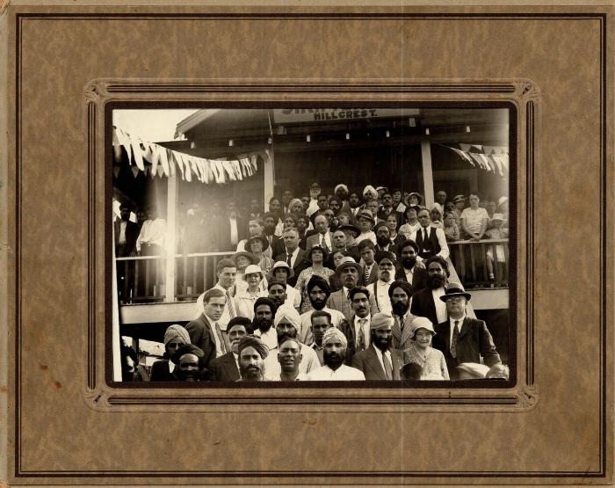 | [Group on the steps of Hillcrest Sikh Temple] (2021_07_10286)

